Note di compilazione
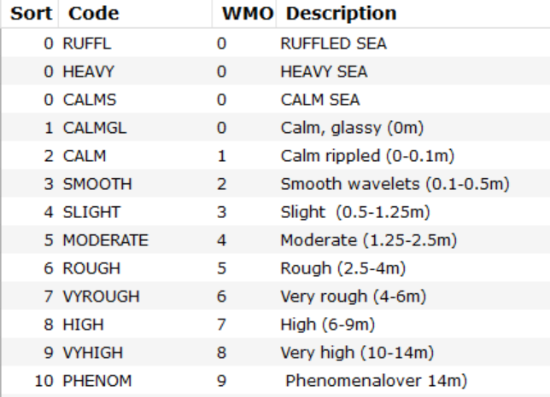
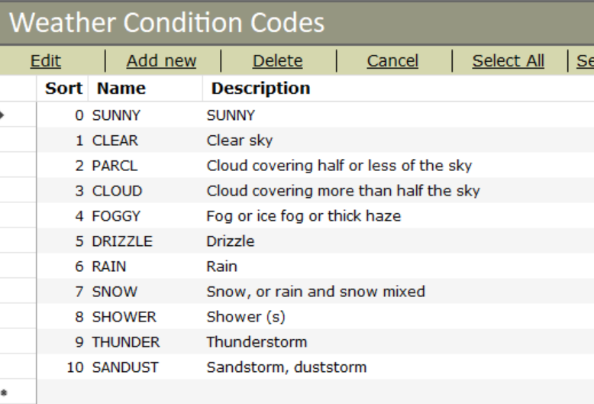
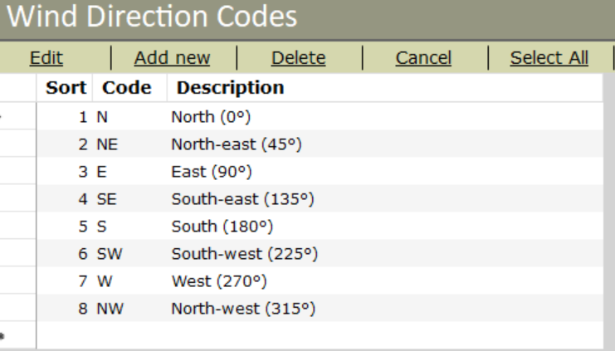
Foglio Sample onboard:
- nella colonna Species inserire il codice della specie. E' presente un menù a tendina con i codici delle specie target e le specie che possono essere misurate a bordo.
- L'elenco delle specie è nel foglio Species, dove è presente nella prima colonna l'elenco del menù a tendina del foglio Sample onboard e nella quarta e quinta colonna è presente un elenco completo delle specie che può essere consultato per verificare il codice Medits.
- le specie che vengono misurate singolarmente va compilato: Species, Lenght, Weight, Sex, Mat. Se non è possibile indicare il peso singolo lasciare la casella vuota e non indicare il peso totale ( il peso verrà stimato succesivamente).
- Per le specie che viene indicato solo numero e peso va compilato: Species, Number e Total Weight. Se c'è bisogno di una proporzione farla a bordo e riportare il risultato finale( schema per la porporzione ------>)
- Per le specie dove viene preso il peso totale e le misure singole scrivere le misure in lenght e il peso totale nel total weight nella riga dell'ultimo record. Se presente un solo individuo compilare lenght e weight.

 | MUREBRA & HEXATRU

 | numero totali di individui | : | Peso Totale | ≠ | Numero degli individui contati | : | Peso degli individui Pesati

 | #DIV/0!

SEA CONDITION

